상품제안서
소유 맥세이프 고속무선충전 보조배터리 10000mAh 22.5W | 상품코드: S45153

 |  |  |  |  |  |  | 02-713-8555 | www.synergygift.co.kr
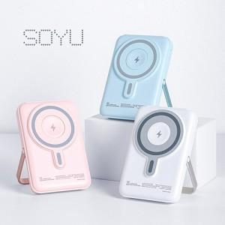 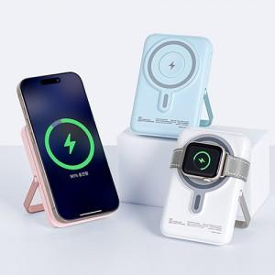 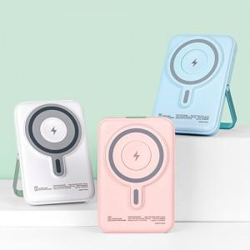

【상세/제작정보】

【인쇄/포장옵션】 | 풀칼라 / 포장지포장

【공급단가】 | 수량 | 20~ | 50~ | 100~ | 300~ | 1,000~
*VAT별도 | 단가 | 23,600원 | 22,200원 | 21,500원 | 20,200원 | 19,800원

【상품 URL】 | https://www.synergygift.co.kr:443/src/goods_detail.php?gdno=45153

